Worksheet
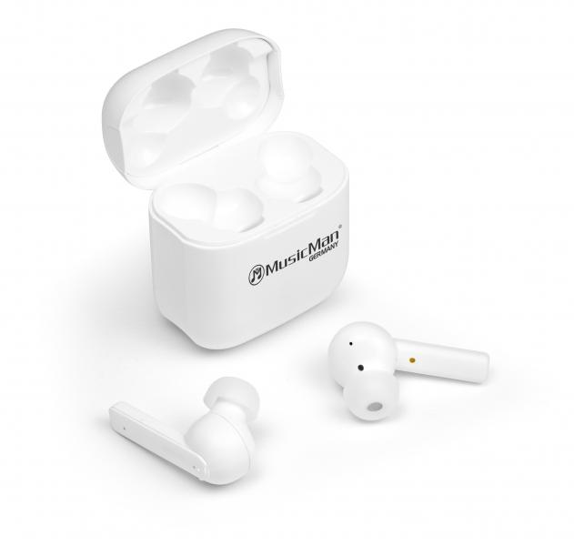
MusicMan ANC-TWS Bluetooth In-Ear Kopfhörer BT-X52

Artikelnummer | 4871 |  | VE | 25
EAN | 4260358123943 |  | Stück pro Palette | 1200
Zollnummer | 85183000 |  | Lagen Pro Palette | 12

Abmessungen - Artikel
Länge(cm) | Breite(cm) | Höhe(cm) | Gewicht(g)
5 | 3 | 5.5 | 40

Abmessungen - Artikelverpackung
Länge(cm) | Breite(cm) | Höhe(cm) | Leergewicht(g) | Gewicht(g) Artikel+Verpackung
10 | 5.7 | 12 | 60 | 130

Abmessungen - VE Karton (Masterkarton)
Länge(cm) | Breite(cm) | Höhe(cm) | Gewicht(g)
52 | 28.5 | 14 | 3960

Verpackung - Bestandteile
Rest Zubehör (g) | Papier/Pappe (g) | Styropor (g) | Kunstst. Hohlkörper(g) | Kunstst. Folien(g) | Materialverbunde (g)
8 | 19 | 8 | 0 | 3 | 0

Batterie- / Akkuinformationen
Batterie-benötigt | Batterie enthalten | Batterie-Typ | Batterie-System(Art)
Ja | Ja | Akku | LiPoly - Lithium-Polymer-Akku
Anzahl(stk.) | Gewicht/Stk.(g) | Energiedichte(WH/Kg) | Leistung(WH)
3 | 20 | 0 | 0

Lithium Baterie
Energiegehalt | Gewicht (Kg)
0.056 | 60

Weiterführende Informationen
Technaxx Reseller Portal

